Ejercicio 1
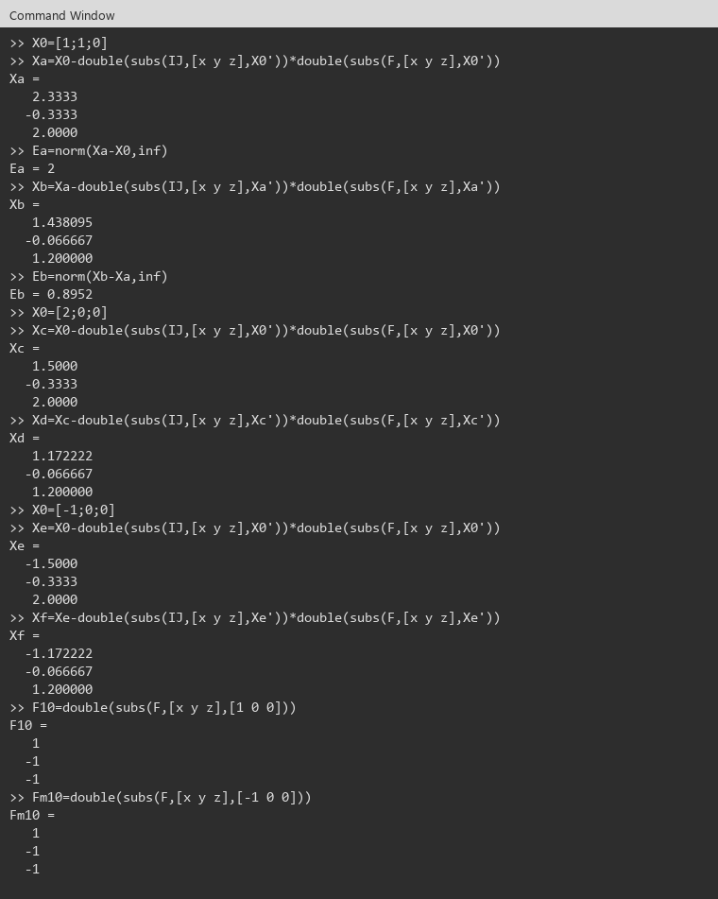
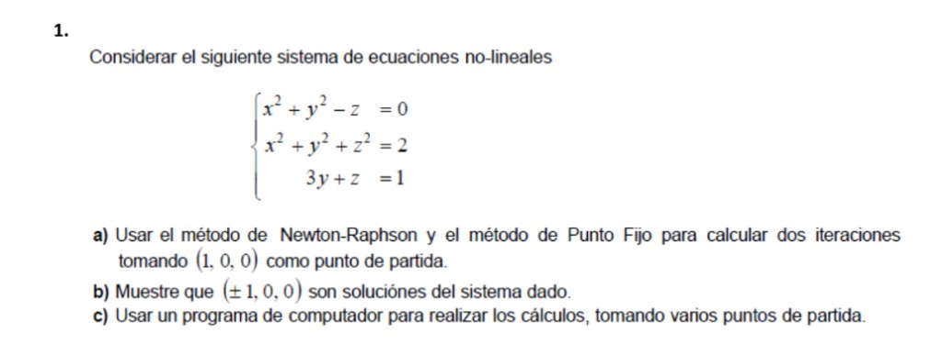

Ejercicio 1:
Sistema: x^2+y^2-z=0 , x^2+y^2+z^2=2 , 3y+z=1. X0=(1, 0, 0). Dos iteraciones de Newton y de punto fijo. |  |  |  |  |  |  |  |  |  | Evidencias Octave (Ventana de comandos)

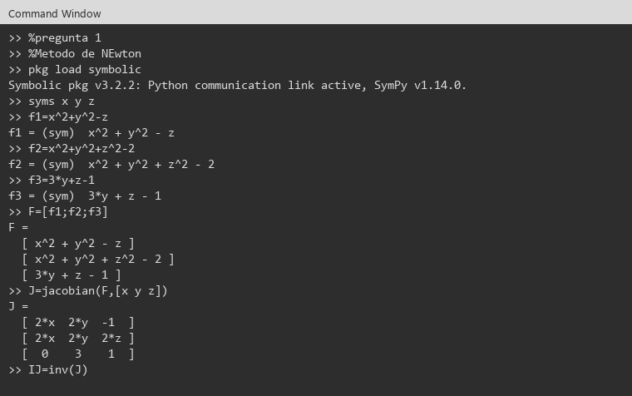
Newton-Raphson. X1 = X0 - inv(J) F |  |  |  |  |  |  | i | Xi | Ei
X0 | 1.0000000 |  | J |  |  |  | 0 | 1.0000000
 | 0.0000000 |  | 2.0000000 | 0.0000000 | -1.0000000 |  |  | 0.0000000
 | 0.0000000 |  | 2.0000000 | 0.0000000 | 0.0000000 |  |  | 0.0000000
F | 1.0000000 |  | 0.0000000 | 3.0000000 | 1.0000000 |  | 1 | 1.5000000 | 2.0000000
 | -1.0000000 |  |  |  |  |  |  | -0.3333333
 | -1.0000000 |  |  |  |  |  |  | 2.0000000
 |  |  |  |  |  |  | 2 | 1.1722222 | 0.8000000
X1 | 1.5000000 |  | J(X1) |  |  |  |  | -0.0666667
 | -0.3333333 |  | 3.0000000 | -0.6666667 | -1.0000000 |  |  | 1.2000000
 | 2.0000000 |  | 3.0000000 | -0.6666667 | 4.0000000
 |  |  | 0.0000000 | 3.0000000 | 1.0000000
F(X1) | 0.3611111
 | 4.3611111
 | 0.0000000

X2 | 1.1722222
 | -0.0666667
 | 1.2000000

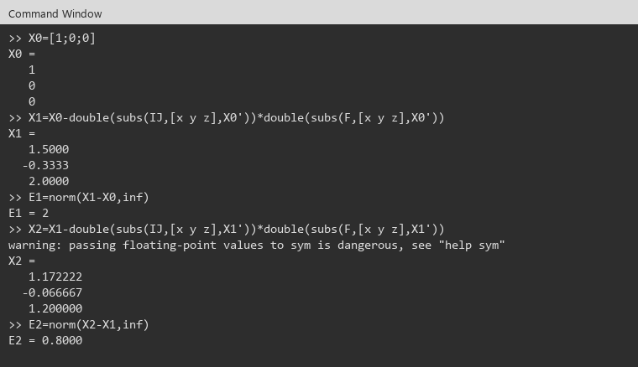
Primera forma de la pizarra: g1=sqrt(z-y^2), g2=sqrt(2-x^2-z^2), g3=1-3*y
En (1,0,0) | 0.0000000 | 1.0000000 | 1.0000000 | g2=1, pero dg1/dz no existe: el radicando de g1 es 0. No sirve.

Segunda forma
g1=(2-y^2-z^2)/x
g2=(1-z)/3
g3=x^2+y^2

x0 | 1.0000000 | y0 | 0.0000000 | z0 | 0.0000000

 | d/dx | d/dy | d/dz
g1 | -2.0000000 | 0.0000000 | 0.0000000
g2 | 0.0000000 | 0.0000000 | -0.3333333
g3 | 2.0000000 | 0.0000000 | 0.0000000
suma | 4.0000000 | 0.0000000 | 0.3333333

No converge: la suma en x es 4 y no es menor que 1. El enunciado pide igual las dos iteraciones.

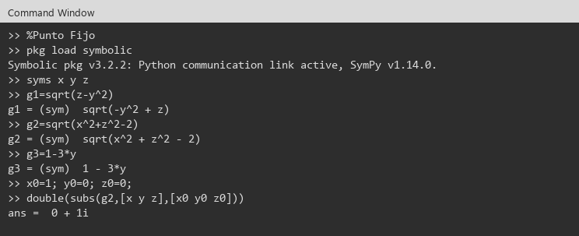
i | Xi | Ei
0 | 1.0000000
 | 0.0000000
 | 0.0000000
1 | 2.0000000 | 1.0000000
 | 0.3333333
 | 1.0000000
2 | 0.4444444 | 3.1111111
 | 0.0000000
 | 4.1111111

b) Comprobar (+-1, 0, 0)
 | x | y | z | f1 | f2 | f3
 | 1 | 0 | 0 | 1.0000000 | -1.0000000 | -1.0000000
 | -1 | 0 | 0 | 1.0000000 | -1.0000000 | -1.0000000
 | 1 | 0 | 1 | 0.0000000 | 0.0000000 | 0.0000000
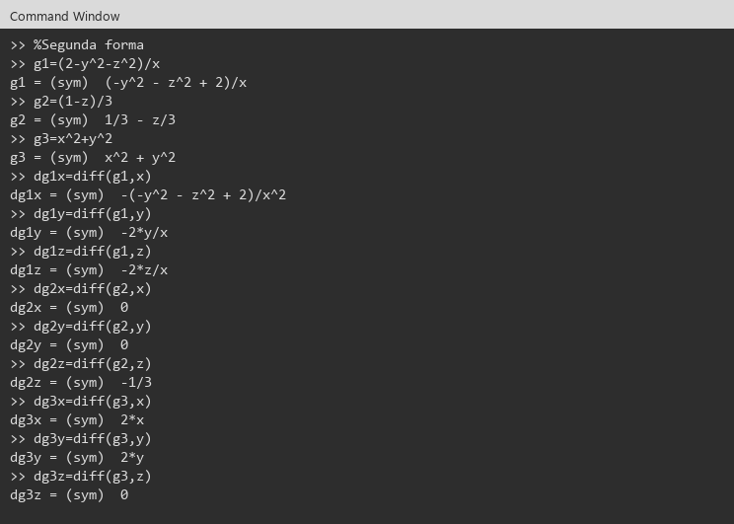
 | -1 | 0 | 1 | 0.0000000 | 0.0000000 | 0.0000000
(1,0,0) y (-1,0,0) no son solucion: F=(1,-1,-1). Si lo son (1,0,1) y (-1,0,1).

c) Newton desde otros puntos. Dos iteraciones.

Desde (1, 1, 0)
X0 | 1.0000000 |  | 2.0000000 | 2.0000000 | -1.0000000 |  | 2.0000000
 | 1.0000000 |  | 2.0000000 | 2.0000000 | 0.0000000 |  | 0.0000000
 | 0.0000000 |  | 0.0000000 | 3.0000000 | 1.0000000 |  | 2.0000000

X1 | 2.3333333 | 2.0000000 | 4.6666667 | -0.6666667 | -1.0000000 |  | 3.5555556
 | -0.3333333 |  | 4.6666667 | -0.6666667 | 4.0000000 |  | 7.5555556
 | 2.0000000 |  | 0.0000000 | 3.0000000 | 1.0000000 |  | 0.0000000

X2 | 1.4380952 | 0.8952381
 | -0.0666667
 | 1.2000000

Desde (2, 0, 0)
X0 | 2.0000000 |  | 4.0000000 | 0.0000000 | -1.0000000 |  | 4.0000000
 | 0.0000000 |  | 4.0000000 | 0.0000000 | 0.0000000 |  | 2.0000000
 | 0.0000000 |  | 0.0000000 | 3.0000000 | 1.0000000 |  | -1.0000000

X1 | 1.5000000 | 2.0000000 | 3.0000000 | -0.6666667 | -1.0000000 |  | 0.3611111
 | -0.3333333 |  | 3.0000000 | -0.6666667 | 4.0000000 |  | 4.3611111
 | 2.0000000 |  | 0.0000000 | 3.0000000 | 1.0000000 |  | 0.0000000
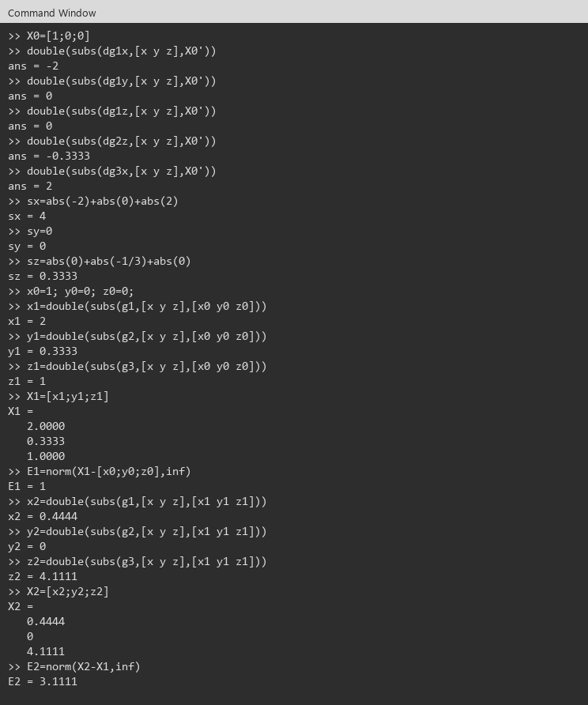
X2 | 1.1722222 | 0.8000000
 | -0.0666667
 | 1.2000000

Desde (-1, 0, 0)
X0 | -1.0000000 |  | -2.0000000 | 0.0000000 | -1.0000000 |  | 1.0000000
 | 0.0000000 |  | -2.0000000 | 0.0000000 | 0.0000000 |  | -1.0000000
 | 0.0000000 |  | 0.0000000 | 3.0000000 | 1.0000000 |  | -1.0000000

X1 | -1.5000000 | 2.0000000 | -3.0000000 | -0.6666667 | -1.0000000 |  | 0.3611111
 | -0.3333333 |  | -3.0000000 | -0.6666667 | 4.0000000 |  | 4.3611111
 | 2.0000000 |  | 0.0000000 | 3.0000000 | 1.0000000 |  | 0.0000000

X2 | -1.1722222 | 0.8000000
 | -0.0666667
 | 1.2000000

Desde (1,1,0) y (2,0,0) se acercan a (1,0,1). Desde (-1,0,0) se acercan a (-1,0,1).

Ejercicio 2
Ejercicio 2:
Reordenado para que sea E.D.D. |  |  |  | Evidencias Octave (Ventana de comandos) |  |  | Evidencias Octave (Ventana de comandos)
-3x - z = 2
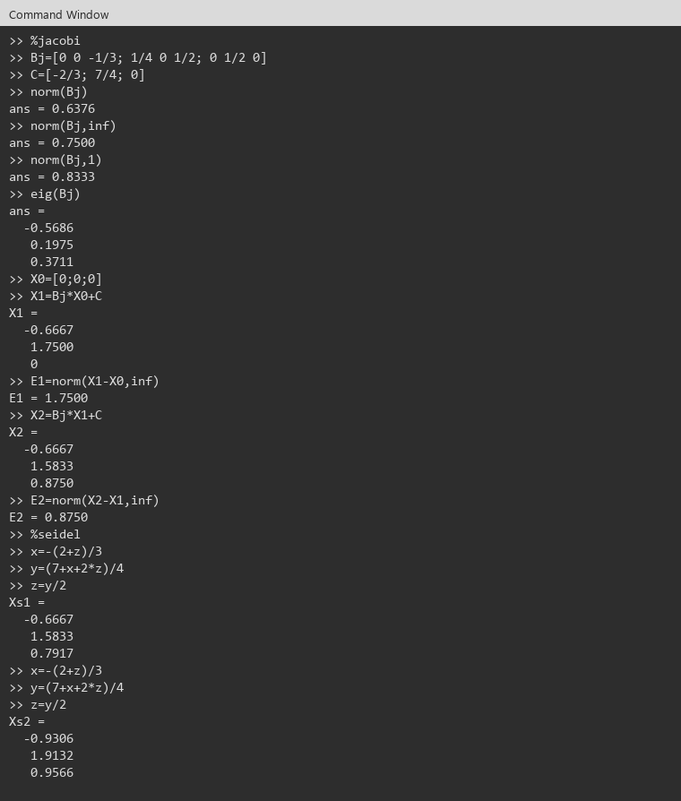
-x + 4y - 2z = 7
-y + 2z = 0

|a11| | 3.0000000 | 1.0000000 | TRUE
|a22| | 4.0000000 | 3.0000000 | TRUE
|a33| | 2.0000000 | 1.0000000 | TRUE

Es E.D.D. Jacobi y Gauss-Seidel convergen. X0=(0,0,0). Dos iteraciones.

Bj | 0.0000000 | 0.0000000 | -0.3333333 |  | C | -0.6666667
 | 0.2500000 | 0.0000000 | 0.5000000 |  |  | 1.7500000
 | 0.0000000 | 0.5000000 | 0.0000000 |  |  | 0.0000000

i | X Jacobi | Ei
0 | 0
 | 0
 | 0
1 | -0.66666666667 | 1.75
 | 1.75
 | 0
2 | -0.66666666667 | 0.875
 | 1.5833333333
 | 0.875

Gauss-Seidel. Usa el valor nuevo.
i | X Seidel | Ei
0 | 0
 | 0
 | 0
1 | -0.66666666667 | 1.5833333333
 | 1.5833333333
 | 0.79166666667
2 | -0.93055555556 | 0.32986111111
 | 1.9131944444
 | 0.95659722222

Solucion del sistema: x=-1 , y=2 , z=1. | -1 | 2 | 1
eq1 | 2.0000000 | 2.0000000
eq2 | 7.0000000 | 7.0000000
eq3 | 0.0000000 | 0.0000000

Ejercicio 3
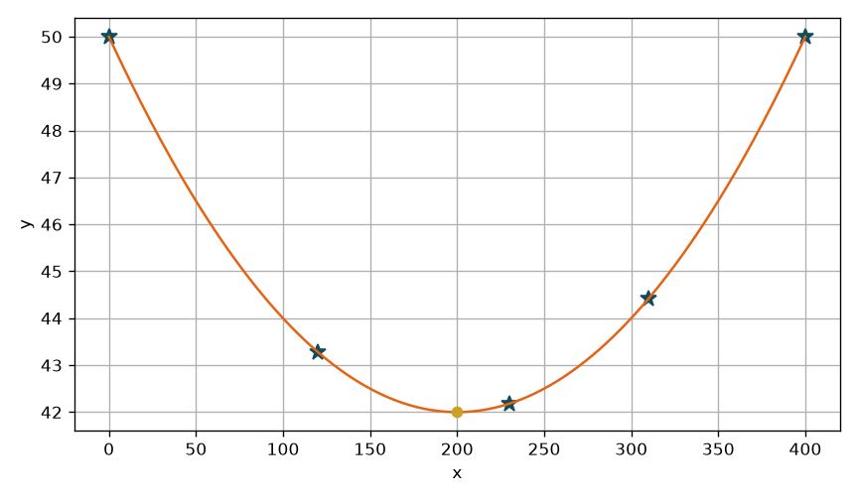
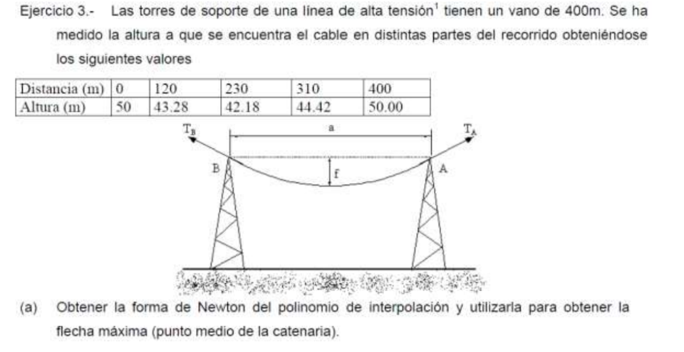

Ejercicio 3:
Cable entre torres. Newton con todos los nodos. Flecha en x=200. |  |  |  |  |  |  | Evidencias Octave (Ventana de comandos)
Usar Newton |  |  |  |  |  |  |  | Evidencias Octave (Ventana de comandos)
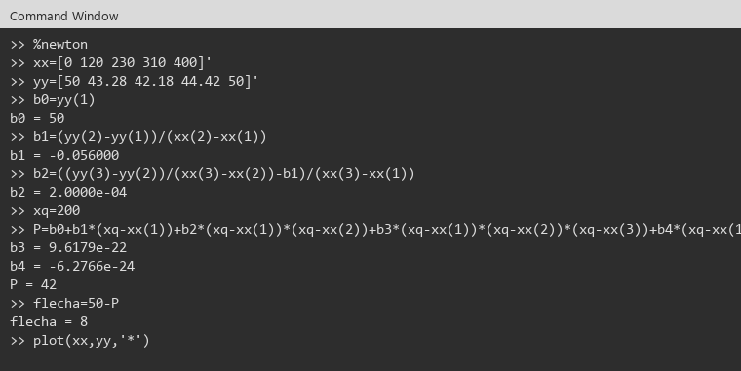
x= | 200.000000
y= | 42.000000

i | x | Diferencias 0 | Diferencia 1 | Diferencia 2 | Diferencia 3 | Diferencia 4
 |  | f[xk]=f(xk) | f[xk,xk+1] | f[xk,xk+1,xk+2] | f[xk..xk+3] | f[xk..xk+4]

0 | 0 | 50.000000 | -0.056000 | 0.000200 | 0.000000 | 0.000000
1 | 120.000000 | 43.280000 | -0.010000 | 0.000200 | 0.000000
2 | 230.000000 | 42.180000 | 0.028000 | 0.000200
3 | 310.000000 | 44.420000 | 0.062000
4 | 400.000000 | 50.000000

flecha | 8.000000
La tabla es progresiva: y se arma con la primera fila de cada diferencia. La ultima casilla de cada columna queda vacia.

Ejercicio 4
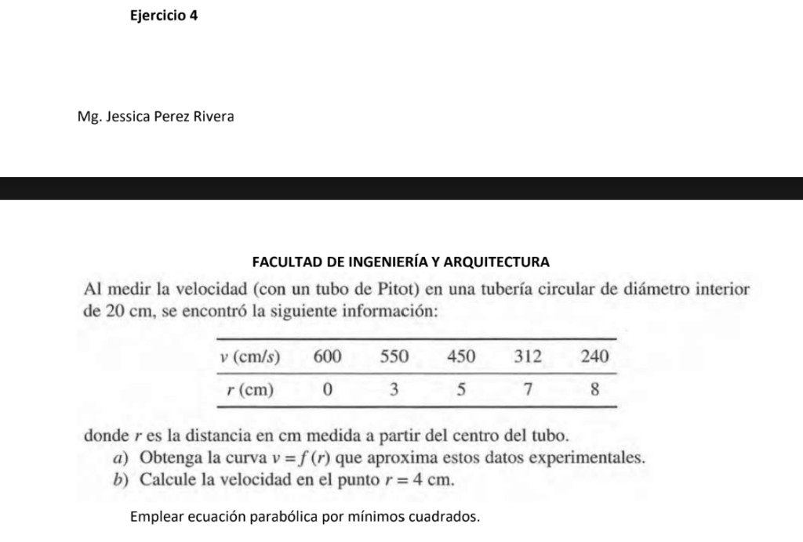

Ejercicio 4:
v = a0 + a1 r + a2 r^2. Velocidad en r = 4 cm. |  |  |  |  |  |  |  |  |  | Evidencias Octave (Ventana de comandos)
Polinomio de interpolacion |  |  |  |  |  |  |  |  |  | Evidencias Octave (Ventana de comandos)
Polinomio grado 2: |  | P2(x)=a0+a1x+a2x^2 | x= | 4
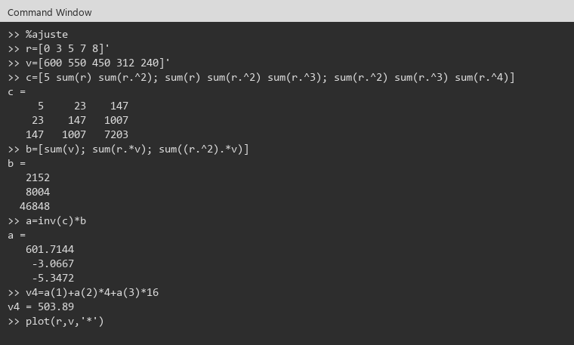
i | xi | yi | xi^2 | xi^3 | xi^4 | xi*yi | xi^2*yi | (P2-yi)^2 | (yi-media)^2
0 | 0.0000000 | 600.0000000 | 0.0000000 | 0.0000000 | 0.0000000 | 0.0000000 | 0.0000000 | 2.9391134 | 28764.1600000
1 | 3.0000000 | 550.0000000 | 9.0000000 | 27.0000000 | 81.0000000 | 1650.0000000 | 4950.0000000 | 31.4783315 | 14304.1600000
2 | 5.0000000 | 450.0000000 | 25.0000000 | 125.0000000 | 625.0000000 | 2250.0000000 | 11250.0000000 | 7.2950302 | 384.1600000
3 | 7.0000000 | 312.0000000 | 49.0000000 | 343.0000000 | 2401.0000000 | 2184.0000000 | 15288.0000000 | 38.8740851 | 14018.5600000
4 | 8.0000000 | 240.0000000 | 64.0000000 | 512.0000000 | 4096.0000000 | 1920.0000000 | 15360.0000000 | 25.3982621 | 36252.1600000
suma | 23.0000000 | 2152.0000000 | 147.0000000 | 1007.0000000 | 7203.0000000 | 8004.0000000 | 46848.0000000 | 105.9848224 | 93723.2000000

n | 5.0000000 |  | C |  |  |  | b
m | 2.0000000 |  | 5.0000000 | 23.0000000 | 147.0000000 |  | 2152.0000000
 |  |  | 23.0000000 | 147.0000000 | 1007.0000000 |  | 8004.0000000
a0 | 601.7143843 |  | 147.0000000 | 1007.0000000 | 7203.0000000 |  | 46848.0000000
a1 | -3.0667472
a2 | -5.3471887

P2(4) | 503.8923767
Q | 105.9848224
Parabola por minimos cuadrados. P2(4) es la velocidad en r = 4 cm.
media | 430.4000000
St | 93723.2000000
r^2 | 0.9988692
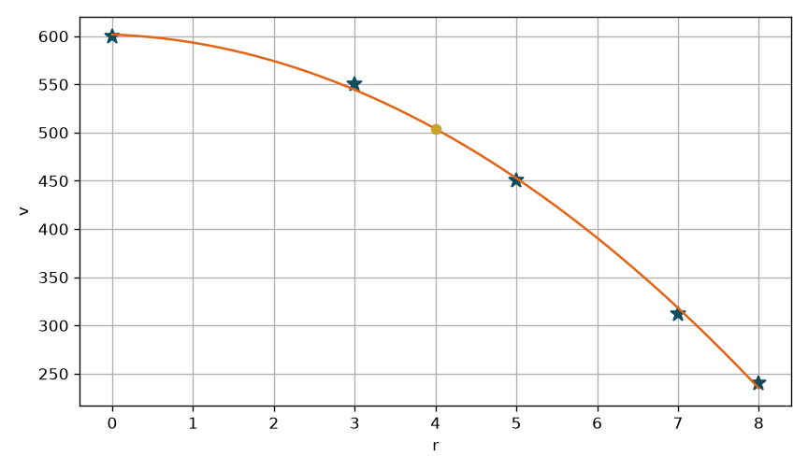
La parabola representa el 99.89% de la variabilidad de v.

Ejercicio 5
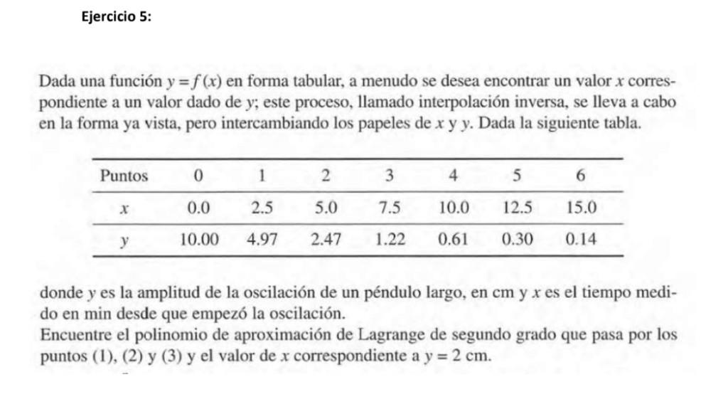

Ejercicio 5: |  |  |  |  | Evidencias Octave (Ventana de comandos)
Lagrange | P2(x)=y0*L0(x)+y1*L1(x)+y2*L2(x) |  | x= | 2
Polinomio de segundo grado |  |  |  |  | Evidencias Octave (Ventana de comandos)

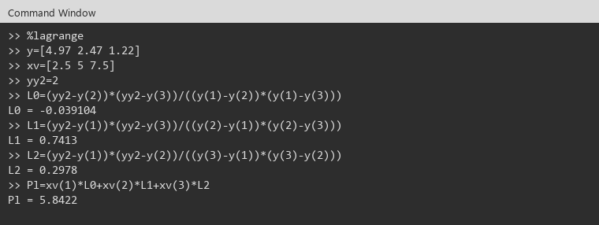
Puntos (1), (2) y (3). Se intercambian x e y.
Punto | x | y
1 | 2.50 | 4.97
2 | 5.00 | 2.47
3 | 7.50 | 1.22

 | x | y
0 | 4.97 | 2.50
1 | 2.47 | 5.00
2 | 1.22 | 7.50

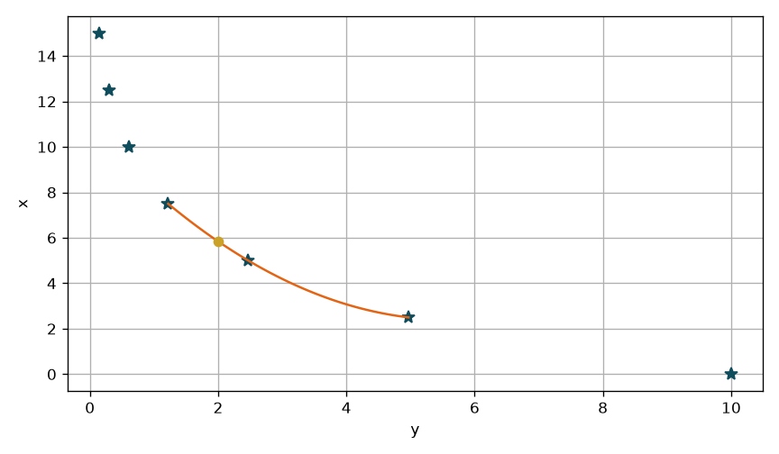
L0 | -0.0391040
L1 | 0.7413120
L2 | 0.2977920
suma L | 1.0000000

P2(2) | 5.8422400
Cuando la amplitud es 2 cm, el tiempo es P2(2) min.

